手順
Excel行 | 画面 | 操作 | 確認 | 内容/期待 | 証跡区分 | 状態 | 画像
16 | 異例取扱管理メニュー画面 | ボタン 「照会・検索」押下 |  |  | — | 目視
17 |  |  | 遷移 照会・検索画面 | 遷移すること | （目視確認） | 目視
18 | 照会・検索画面 | 入力 各画面項目入力 |  | 【別紙】操作内容 の 操作内容1 参照 | — | 目視
19 |  | ボタン 「検索」押下 |  |  | — | 目視
20 |  |  | 表示 照会・検索画面 | 入力項目に該当する検索結果が表示されること | 画面HC | 未取得 | 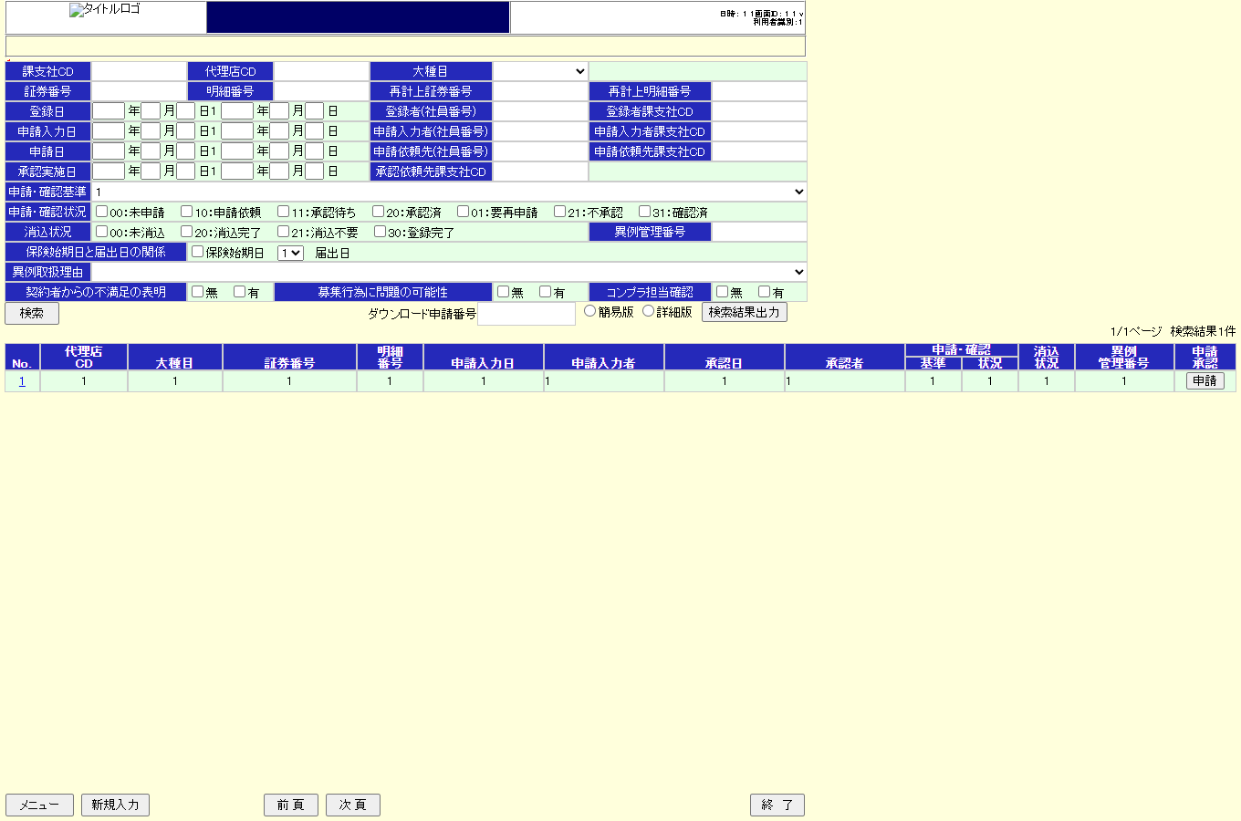
21 |  | 入力 ダウンロード申請番号 |  | A999999999 | — | 目視
22 |  | ボタン 「検索結果出力」押下 |  |  | — | 目視
23 |  |  | 出力（Msg） エラーメッセージ | バリデーション例外が発生した旨のメッセージが表示されること | ﾎﾟｯﾌﾟｱｯﾌﾟMsg | 目視
24 |  | クリック No.リンク |  |  | — | 目視
25 |  |  | 遷移 申請・確認更新画面 | 遷移すること | 画面HC | 未取得 | 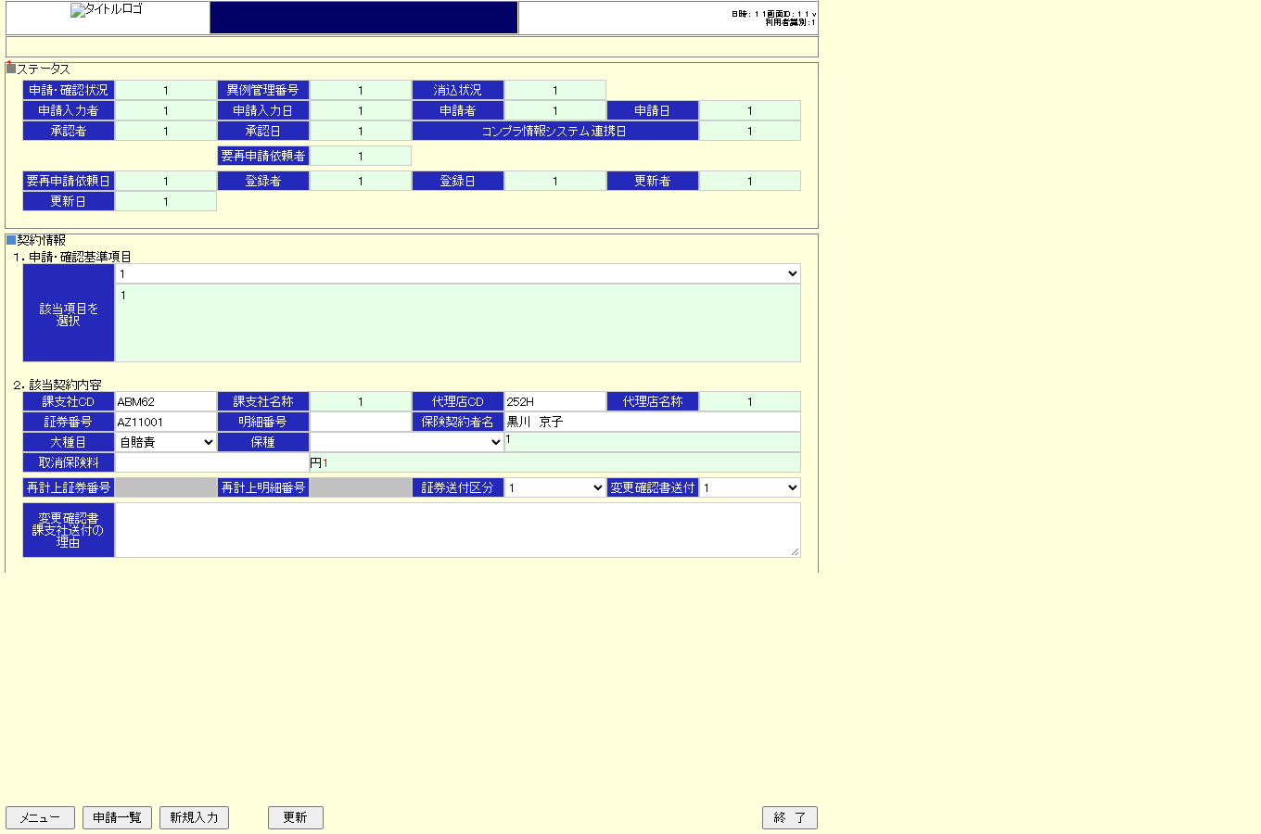
26 | 申請・確認更新画面 | ボタン 「申請依頼先選択」押下 |  |  | — | 目視
27 |  |  | 遷移 担当者検索画面 | 初期値 | 画面HC | 未取得 | 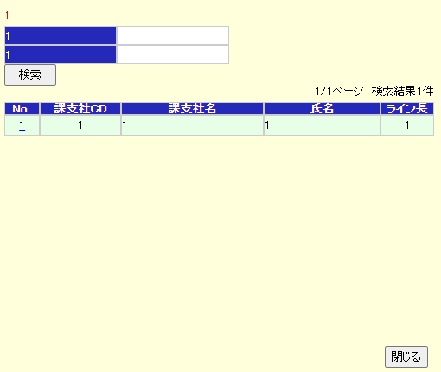
28 | 担当者検索画面 | 入力 各項目に入力 |  | 【別紙】操作内容 の 操作内容2 参照 | — | 目視
29 |  | ボタン 「検索」押下 |  |  | — | 目視
30 |  |  | 表示 担当者検索画面 | 入力項目に該当する検索結果が表示される | 画面HC | 未取得
31 |  | クリック 「NO」をクリック |  | - | — | 目視
32 |  |  | 遷移 申請・確認更新画面 | 選択した担当者情報が画面に設定される | 画面HC | 未取得
33 | 申請・確認更新画面 | ボタン 「申請依頼」押下 |  | - | — | 目視
34 |  |  | 表示 送信先(写)選択画面 | 初期値 | 画面HC | 未取得 | 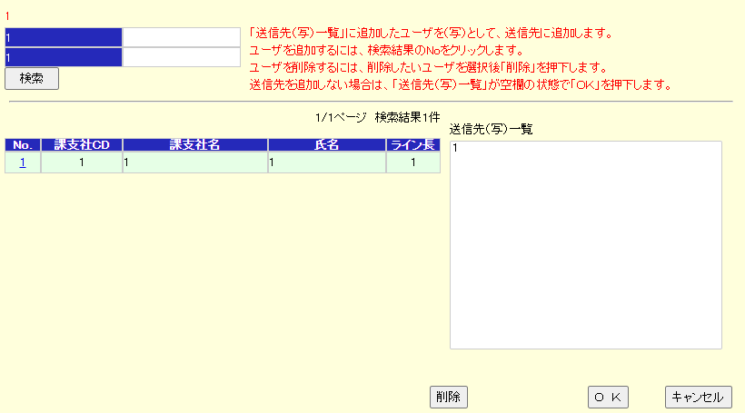
36 | 送信先(写)選択画面 | 入力 「氏名」入力 |  | 「黒川 京子」 | — | 目視
37 |  | ボタン 「検索」押下 |  | － | — | 目視
38 |  |  | 表示 送信先(写)選択画面 | 検索結果 | 画面HC | 未取得 | 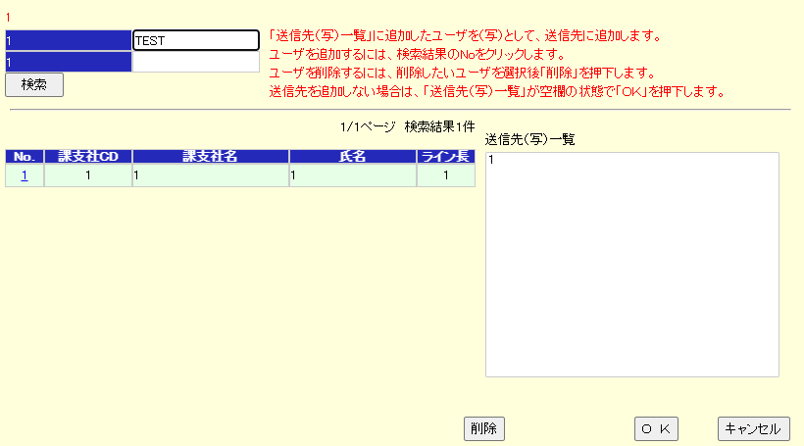
39 |  | クリック 「No.」リンククリック |  | － | — | 目視
40 |  | ボタン 「OK」押下 |  | － | — | 目視
41 |  |  | 出力（Msg） メッセージ | 「MAYG901I001」が表示される | ﾎﾟｯﾌﾟｱｯﾌﾟMsg | 目視
42 |  | ボタン 「OK」押下 |  | － | — | 目視
43 |  |  | 出力（Msg） エラーメッセージ | バリデーション例外が発生した旨のメッセージが表示される | ﾎﾟｯﾌﾟｱｯﾌﾟMsg | 目視
44 |  |  | 表示 申請・確認更新画面 | 画面項目変化なし | 画面HC | 未取得 | 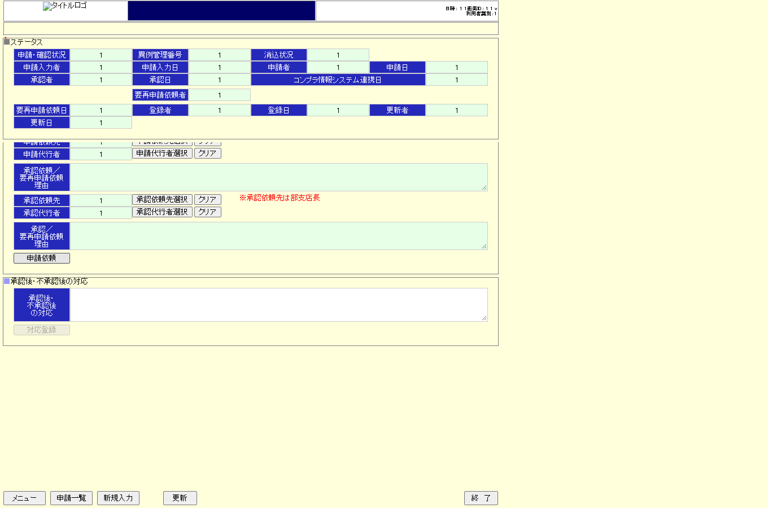
45 |  |  | その他 APログ | ログに出力されること | APﾛｸﾞ | 目視
46 |  |  | その他 DBログ | ログに出力されること | DBﾛｸﾞ | 目視
47 |  |  | その他 取消計上申請テーブル | データが更新されないこと | DBﾀﾞﾝﾌﾟ | 目視
51 | 異例取扱管理メニュー画面 | ボタン 「照会・検索」押下 |  |  | — | 目視
52 |  |  | 遷移 照会・検索画面 | 遷移すること | （目視確認） | 目視
53 | 照会・検索画面 | 入力 各画面項目入力 |  | 【別紙】操作内容 の 操作内容3 参照 | — | 目視
54 |  | ボタン 「検索」押下 |  |  | — | 目視
55 |  |  | 表示 照会・検索画面 | 入力項目に該当する検索結果が表示されること | 画面HC | 未取得
56 |  | 入力 ダウンロード申請番号 |  | Z990000002 | — | 目視
57 |  | ボタン 「検索結果出力」押下 |  |  | — | 目視
58 |  |  | 出力（Msg） エラーメッセージ | システム例外が発生した旨のメッセージが表示される | ﾎﾟｯﾌﾟｱｯﾌﾟMsg | 目視
59 |  | クリック No.リンク |  |  | — | 目視
60 |  |  | 遷移 申請・確認更新画面 | 遷移すること | 画面HC | 未取得
61 | 申請・確認更新画面 | ボタン 「申請依頼先選択」押下 |  |  | — | 目視
62 |  |  | 遷移 担当者検索画面 | 初期値 | 画面HC | 未取得
63 | 担当者検索画面 | 入力 各項目に入力 |  | 【別紙】操作内容 の 操作内容4 参照 | — | 目視
64 |  | ボタン 「検索」押下 |  |  | — | 目視
65 |  |  | 表示 担当者検索画面 | 入力項目に該当する検索結果が表示される | 画面HC | 未取得
66 |  | クリック 「NO」をクリック |  | - | — | 目視
67 |  |  | 遷移 申請・確認更新画面 | 選択した担当者情報が画面に設定される | 画面HC | 未取得
68 | 申請・確認更新画面 | ボタン 「申請依頼」押下 |  | - | — | 目視
69 |  |  | 表示 送信先(写)選択画面 | 初期値 | 画面HC | 未取得
71 | 送信先(写)選択画面 | 入力 「氏名」入力 |  | 「黒川 京子」 | — | 目視
72 |  | ボタン 「検索」押下 |  | － | — | 目視
73 |  |  | 表示 送信先(写)選択画面 | 検索結果 | 画面HC | 未取得
74 |  | クリック 「No.」リンククリック |  | － | — | 目視
75 |  | ボタン 「OK」押下 |  | － | — | 目視
76 |  |  | 出力（Msg） メッセージ | 「MAYG901I001」が表示される | ﾎﾟｯﾌﾟｱｯﾌﾟMsg | 目視
77 |  | ボタン 「OK」押下 |  | － | — | 目視
78 |  |  | 出力（Msg） エラーメッセージ | システム例外が発生した旨のメッセージが表示される | ﾎﾟｯﾌﾟｱｯﾌﾟMsg | 目視
79 |  |  | 表示 申請・確認更新画面 | 画面項目変化なし | 画面HC | 未取得
80 |  |  | その他 APログ | ログに出力されること | APﾛｸﾞ | 目視
81 |  |  | その他 DBログ | ログに出力されること | DBﾛｸﾞ | 目視
82 |  |  | その他 取消計上申請テーブル | データが更新されないこと | DBﾀﾞﾝﾌﾟ | 目視
86 | 異例取扱管理メニュー画面 | ボタン 「照会・検索」押下 |  |  | — | 目視
87 |  |  | 遷移 照会・検索画面 | 遷移すること | （目視確認） | 目視
88 | 照会・検索画面 | 入力 各画面項目入力 |  | 【別紙】操作内容 の 操作内容5 参照 | — | 目視
89 |  | ボタン 「検索」押下 |  |  | — | 目視
90 |  |  | 表示 照会・検索画面 | 入力項目に該当する検索結果が表示されること | 画面HC | 未取得
91 |  | 入力 ダウンロード申請番号 |  | Z990000002 | — | 目視
92 |  | ボタン 「検索結果出力」押下 |  |  | — | 目視
93 |  |  | 出力（Msg） エラーメッセージ | サービス時間外例外が発生した旨のメッセージが表示される | ﾎﾟｯﾌﾟｱｯﾌﾟMsg | 目視
94 |  | クリック No.リンク |  |  | — | 目視
95 |  |  | 遷移 申請・確認更新画面 | 遷移すること | 画面HC | 未取得
96 | 申請・確認更新画面 | ボタン 「申請依頼先選択」押下 |  |  | — | 目視
97 |  |  | 遷移 担当者検索画面 | 初期値 | 画面HC | 未取得
98 | 担当者検索画面 | 入力 各項目に入力 |  | 【別紙】操作内容 の 操作内容6 参照 | — | 目視
99 |  | ボタン 「検索」押下 |  |  | — | 目視
100 |  |  | 表示 担当者検索画面 | 入力項目に該当する検索結果が表示される | 画面HC | 未取得
101 |  | クリック 「NO」をクリック |  | - | — | 目視
102 |  |  | 遷移 申請・確認更新画面 | 選択した担当者情報が画面に設定される | 画面HC | 未取得
103 | 申請・確認更新画面 | ボタン 「申請依頼」押下 |  | - | — | 目視
104 |  |  | 表示 送信先(写)選択画面 | 初期値 | 画面HC | 未取得
106 | 送信先(写)選択画面 | 入力 「氏名」入力 |  | 「黒川 京子」 | — | 目視
107 |  | ボタン 「検索」押下 |  | － | — | 目視
108 |  |  | 表示 送信先(写)選択画面 | 検索結果 | 画面HC | 未取得
109 |  | クリック 「No.」リンククリック |  | － | — | 目視
110 |  | ボタン 「OK」押下 |  | － | — | 目視
111 |  |  | 出力（Msg） メッセージ | 「MAYG901I001」が表示される | ﾎﾟｯﾌﾟｱｯﾌﾟMsg | 目視
112 |  | ボタン 「OK」押下 |  | － | — | 目視
113 |  |  | 出力（Msg） エラーメッセージ | サービス時間外例外が発生した旨のメッセージが表示される | ﾎﾟｯﾌﾟｱｯﾌﾟMsg | 目視
114 |  |  | 表示 申請・確認更新画面 | 画面項目変化なし | 画面HC | 未取得
115 |  |  | その他 APログ | ログに出力されること | APﾛｸﾞ | 目視
116 |  |  | その他 DBログ | ログに出力されること | DBﾛｸﾞ | 目視
117 |  |  | その他 取消計上申請テーブル | データが更新されないこと | DBﾀﾞﾝﾌﾟ | 目視
121 | 異例取扱管理メニュー画面 | ボタン 「照会・検索」押下 |  |  | — | 目視
122 |  |  | 遷移 照会・検索画面 | 遷移すること | （目視確認） | 目視
123 | 照会・検索画面 | 入力 各画面項目入力 |  | 【別紙】操作内容 の 操作内容7 参照 | — | 目視
124 |  | ボタン 「検索」押下 |  |  | — | 目視
125 |  |  | 表示 照会・検索画面 | 入力項目に該当する検索結果が表示されること | 画面HC | 未取得
126 |  | 入力 ダウンロード申請番号 |  | Z990000002 | — | 目視
127 |  | ボタン 「検索結果出力」押下 |  |  | — | 目視
128 |  |  | 出力（Msg） エラーメッセージ | サービス通信時例外が発生した旨のメッセージが表示される | ﾎﾟｯﾌﾟｱｯﾌﾟMsg | 目視
129 |  | クリック No.リンク |  |  | — | 目視
130 |  |  | 遷移 申請・確認更新画面 | 遷移すること | 画面HC | 未取得
131 | 申請・確認更新画面 | ボタン 「申請依頼先選択」押下 |  |  | — | 目視
132 |  |  | 遷移 担当者検索画面 | 初期値 | 画面HC | 未取得
133 | 担当者検索画面 | 入力 各項目に入力 |  | 【別紙】操作内容 の 操作内容8 参照 | — | 目視
134 |  | ボタン 「検索」押下 |  |  | — | 目視
135 |  |  | 表示 担当者検索画面 | 入力項目に該当する検索結果が表示される | 画面HC | 未取得
136 |  | クリック 「NO」をクリック |  | - | — | 目視
137 |  |  | 遷移 申請・確認更新画面 | 選択した担当者情報が画面に設定される | 画面HC | 未取得
138 | 申請・確認更新画面 | ボタン 「申請依頼」押下 |  | - | — | 目視
139 |  |  | 表示 送信先(写)選択画面 | 初期値 | 画面HC | 未取得
141 | 送信先(写)選択画面 | 入力 「氏名」入力 |  | 「黒川 京子」 | — | 目視
142 |  | ボタン 「検索」押下 |  | － | — | 目視
143 |  |  | 表示 送信先(写)選択画面 | 検索結果 | 画面HC | 未取得
144 |  | クリック 「No.」リンククリック |  | － | — | 目視
145 |  | ボタン 「OK」押下 |  | － | — | 目視
146 |  |  | 出力（Msg） メッセージ | 「MAYG901I001」が表示される | ﾎﾟｯﾌﾟｱｯﾌﾟMsg | 目視
147 |  | ボタン 「OK」押下 |  | － | — | 目視
148 |  |  | 出力（Msg） エラーメッセージ | サービス通信時例外が発生した旨のメッセージが表示される | ﾎﾟｯﾌﾟｱｯﾌﾟMsg | 目視
149 |  |  | 表示 申請・確認更新画面 | 画面項目変化なし | 画面HC | 未取得
150 |  |  | その他 APログ | ログに出力されること | APﾛｸﾞ | 目視
151 |  |  | その他 DBログ | ログに出力されること | DBﾛｸﾞ | 目視
152 |  |  | その他 取消計上申請テーブル | データが更新されないこと | DBﾀﾞﾝﾌﾟ | 目視

